Sheet2 (個数修正後)
 | 依頼先 |  | 名古屋営業所 実験室 |  |  | 合計金額 |  |  |  | ¥425,723
 | 担当営業 |  | 田中（佐藤和夫）
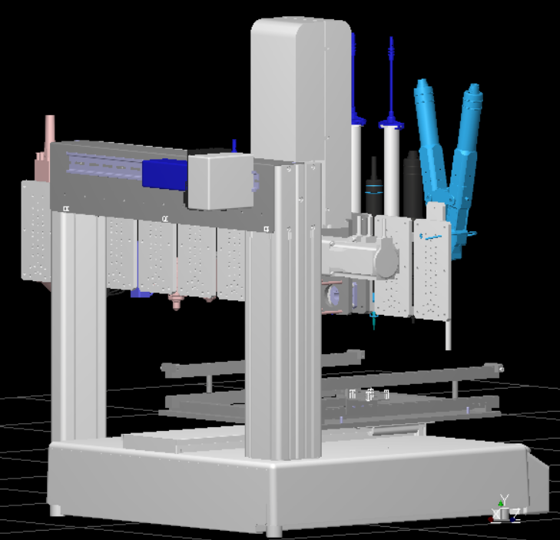
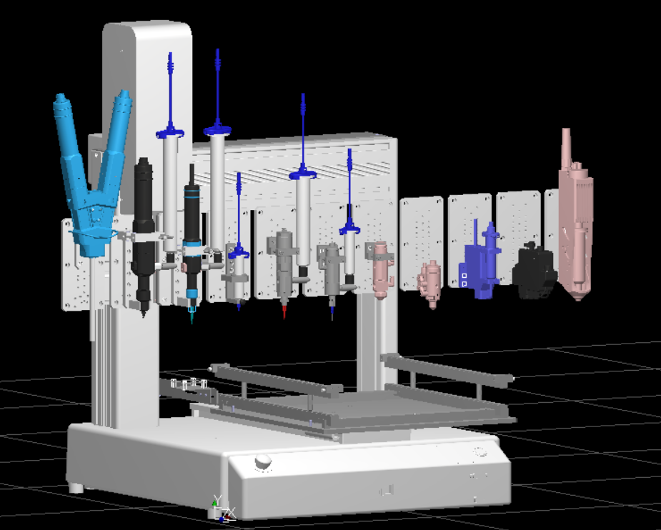
1
2
3
4
5
6
7

 |  |  |  |  |  | 装置図

No. | 見積り分類 | メーカー | 品名 / 型式 | セット | 数量 | 単価 | 金額 | 小計 | 備考 | 詳細 | 用途の説明 | 治具のイメージ図面
① | 井桁治具一式 | MISUMI | MVBLK-AMW-2MW-EXT6M | 1セット | 1 | 28354 | 28354 | ¥105,162 |  | ■SETA0060-X01（井桁ﾍﾞｰｽ） | ■ワークセット用の治具 ※ロボットで塗布する際にワークを固定するための専用治具です。 サンエイテックの標準的な治具で、様々な大きさ・高さのものに 対応可能な万能ワーク治具です。 | 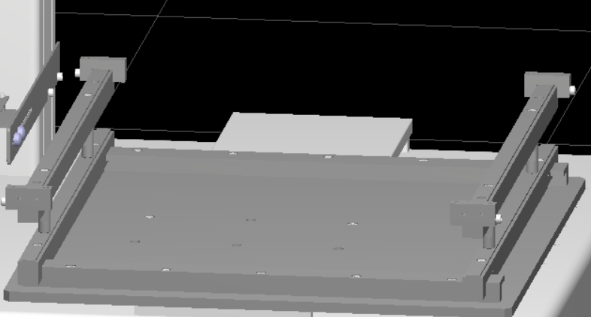
 |  | MISUMI | MVBLK-AMW-2MW-H9HFP |  | 2 | 8659 | 17318 |  |  | ■SETA0060-X02（井桁ｶﾞｲﾄﾞ）
 |  | MISUMI | MVBLK-AMW-2MW-KLBU2 |  | 2 | 8335 | 16670 |  |  | ■SETA0060-X03（井桁ﾚｰﾙ）
 |  | MISUMI | MVBLK-AMW-2MW-FSL6K |  | 4 | 2792 | 11168 |  |  | ■SETA0060-X04（井桁ｽﾄｯﾊﾟ）
 |  | MISUMI | MVBLK-AMW-2MW-2X7LS |  | 2 | 7104 | 14208 |  |  | ■SETA0060-X05（井桁ﾚｰﾙ上）
 |  | MISUMI | MVBLK-AMW-2MW-5THK4 |  | 2 | 4700 | 9400 |  |  | ■SETA0060-X06（ﾜｰｸｽﾄｯﾊﾟｰ）
 |  | MISUMI | MS5-20 |  | 2 | 319 | 638 |  |  | ﾉｯｸﾋﾟﾝ MS
 |  | MISUMI | SCB4-10 |  | 4 | 212 | 848 |  |  | ﾈｼﾞ CB SCB BCB SBCB GUTB
 |  | MISUMI | SCB4-12 |  | 4 | 226 | 904 |  |  | ﾈｼﾞ CB SCB BCB SBCB GUTB
 |  | MISUMI | SCB4-16 |  | 10 | 27 | 270 |  |  | ﾈｼﾞ CB SCB BCB SBCB GUTB
 |  | MISUMI | SCB4-20 |  | 4 | 226 | 904 |  |  | ﾈｼﾞ CB SCB BCB SBCB GUTB
 |  | MISUMI | SETGS10-50-SC10-M4-N4 |  | 4 | 1120 | 4480 |  |  | ｴﾝｹｲｼﾁｭｳ - SETGS
② | 浸け置き治具 | MISUMI | MVSHM-3N01000005005-2MW-TNSDZ | 1セット | 1 | 1720 | 1720 | ¥8,862 |  | ■SETA0060-Z01(ｶｯﾌﾟｶﾞｲﾄﾞ) | ■ノズル硬化防止用の浸け置き治具 (接着剤やコーティング剤テスト用) ※液剤の硬化を防ぐ溶剤カップを置くための専用治具です。 | 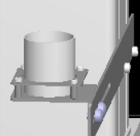
 |  | MISUMI | MVSHM-3N02052005008-2MW-JT2JB |  | 1 | 2160 | 2160 |  |  | ■SETA0060-Z02(ｶｯﾌﾟﾍﾞｰｽ)
 |  | MISUMI | MVSHM-3N02000003028-2MW-68UT8 |  | 1 | 2450 | 2450 |  |  | ■SETA0060-Z03(ｶｯﾌﾟﾌﾟﾚｰﾄ)
 |  | MISUMI | CHBS4-10 |  | 2 | 136 | 272 |  |  | ﾁｮｳﾎﾞﾙﾄ-ﾀﾝﾋﾟﾝ ｺﾊﾞｺ-
 |  | MISUMI | CRKB4-6 |  | 2 | 70 | 140 |  |  | ｼﾞｭｼﾛｰﾚｯﾄﾂｷﾈｼﾞ-ﾀﾝﾋﾟﾝ ｺﾊﾞｺ-
 |  | MISUMI | NCLSS3-5-10.0 |  | 4 | 280 | 1120 |  |  | ｷﾝｿﾞｸｶﾗｰ NCLSS
 |  | MISUMI | SCB3-12 |  | 4 | 212 | 848 |  |  | ﾈｼﾞ CB SCB BCB SBCB GUTB
 |  | MISUMI | SLBNR4 |  | 2 | 76 | 152 |  |  | ﾅｯﾄ-ﾀﾝﾋﾟﾝﾊﾝﾊﾞｲ-
③ | 各種バルブ兼用ツール板 | MISUMI | MVBLK-AMW-2MW-G6MLW | 2セット | 2 | 10118 | 20236 | ¥20,236 |  | ■SETA0060-Y01(ﾏﾙﾁﾂｰﾙﾌﾞﾌﾟﾚｰﾄ) | ■万能ツール治具(各種バルブ・JET対応) ※既存のバルブ治具やJETが装着できるベース板になります。 他の3軸ロボットでも使用出来るように加工しています。 | 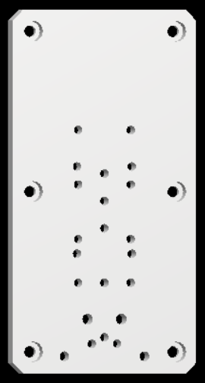
④ | eco-DUOプレート | MISUMI | MVBLK-AMW-2MW-FN5ZT | 1セット | 1 | 5471 | 5471 | ¥5,471 |  | ■SETA0060-Y02(eco-duoﾌﾟﾚｰﾄ) | ■eco-DUO600 ツール治具 ※eco-DUO600をベース板に取り付ける専用治具になります。
⑤ | eco-PEN600用 | MISUMI | MVSHM-3N04000001003-2MW-RWGAY | 1セット | 1 | 1630 | 1630 | ¥41,432 |  | ■EVH-01(ﾘﾝｸ) | ■eco-PEN600 ツール治具 ※eco-PEN600をベース板に取り付ける専用治具となります。 | 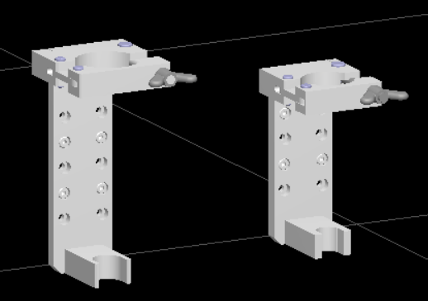
 |  | MISUMI | MVBLK-AMW-2MW-AUMA4 |  | 1 | 10026 | 10026 |  |  | ■EVH-600A(ﾊﾞﾙﾌﾞﾎﾙﾀﾞ)
 |  | MISUMI | MVBLK-AMW-2MW-EBN8P |  | 1 | 8611 | 8611 |  |  | ■EVH-600B(ﾊﾞﾙﾌﾞｸﾗﾝﾌﾟ)
 |  | MISUMI | MVBLK-AMW-2MW-JSH41 |  | 1 | 7628 | 7628 |  |  | ■EVH-600C(ﾊﾞﾙﾌﾞﾍﾞｰｽ)
 |  | MISUMI | MVBLK-AMW-2MW-378RR |  | 1 | 5517 | 5517 |  |  | ■EVH-600D(ﾊﾞﾙﾌﾞｳｹ)
 |  | MISUMI | APMTS-G1-N1 |  | 1 | 960 | 960 |  |  | ｱﾀﾞﾌﾟﾀｰ(APMTS)
 |  | MISUMI | CHN1T-SUS-M6 |  | 1 | 258 | 258 |  |  | ﾀﾝｿﾞｳﾁｮｳﾅｯﾄ 1ｼｭ
 |  | MISUMI | GSWC10 |  | 1 | 150 | 150 |  |  | ｼｰﾙﾜｯｼｬ GSWC
 |  | MISUMI | HGBSR6-12-60-6 |  | 1 | 4570 | 4570 |  |  | ﾋﾝｼﾞﾎﾞﾙﾄ(HGBSR)
 |  | MISUMI | SCB4-10 |  | 6 | 212 | 1272 |  |  | ﾈｼﾞ CB SCB BCB SBCB GUTB
 |  | MISUMI | SHCDG4-15 |  | 2 | 260 | 520 |  |  | ﾋﾝｼﾞﾋﾟﾝﾂﾊﾞﾂｷﾄﾒﾜﾄﾒｺﾃｲﾖｳ SHCDG
 |  | MISUMI | SHCDG6-15 |  | 1 | 290 | 290 |  |  | ﾋﾝｼﾞﾋﾟﾝﾂﾊﾞﾂｷﾄﾒﾜﾄﾒｺﾃｲﾖｳ SHCDG
⑥ | eco-PEN450用 | MISUMI | MVSHM-3N04000001003-2MW-RWGAY | 1セット | 1 | 1630 | 1630 | ¥40,706 |  | ■EVH-01(ﾘﾝｸ) | ■eco-PEN450 ツール治具 ※eco-PEN450をベース板に取り付ける専用治具となります。 eco-PEN600と大きさが違うため兼用できないため。
 |  | MISUMI | MVBLK-AMW-2MW-KL4YB |  | 1 | 9778 | 9778 |  |  | ■EVH-600A(ﾊﾞﾙﾌﾞﾎﾙﾀﾞ)
 |  | MISUMI | MVBLK-AMW-2MW-CMT53 |  | 1 | 9089 | 9089 |  |  | ■EVH-600B(ﾊﾞﾙﾌﾞｸﾗﾝﾌﾟ)
 |  | MISUMI | MVBLK-AMW-2MW-UC19R |  | 1 | 7139 | 7139 |  |  | ■EVH-600C(ﾊﾞﾙﾌﾞﾍﾞｰｽ)
 |  | MISUMI | MVBLK-AMW-2MW-GAW3D |  | 1 | 5474 | 5474 |  |  | ■EVH-600D(ﾊﾞﾙﾌﾞｳｹ)
 |  | MISUMI | APMTS-G1-N1 |  | 1 | 960 | 960 |  |  | ｱﾀﾞﾌﾟﾀｰ(APMTS)
 |  | MISUMI | CHN1T-SUS-M6 |  | 1 | 258 | 258 |  |  | ﾀﾝｿﾞｳﾁｮｳﾅｯﾄ 1ｼｭ
 |  | MISUMI | GSWC10 |  | 1 | 150 | 150 |  |  | ｼｰﾙﾜｯｼｬ GSWC
 |  | MISUMI | HGBSR6-12-60-6 |  | 1 | 4570 | 4570 |  |  | ﾋﾝｼﾞﾎﾞﾙﾄ(HGBSR)
 |  | MISUMI | SCB4-10 |  | 4 | 212 | 848 |  |  | ﾈｼﾞ CB SCB BCB SBCB GUTB
 |  | MISUMI | SHCDG4-15 |  | 2 | 260 | 520 |  |  | ﾋﾝｼﾞﾋﾟﾝﾂﾊﾞﾂｷﾄﾒﾜﾄﾒｺﾃｲﾖｳ SHCDG
 |  | MISUMI | SHCDG6-15 |  | 1 | 290 | 290 |  |  | ﾋﾝｼﾞﾋﾟﾝﾂﾊﾞﾂｷﾄﾒﾜﾄﾒｺﾃｲﾖｳ SHCDG
⑦ | I/O-MT用 ツールプレート一式 | MISUMI | MVBLK-AMW-2MW-J127H | 1セット | 1 | 6681 | 6681 | ¥197,264 |  | ■SETA0060-X01（ﾂｰﾙﾌﾟﾚｰﾄ) | ■チルト機構テスト用 ツール治具 ※ロボットの駆動軸を追加して、多様な塗布の要望に対応できます。 駆動モーター本体と制御コントローラー、配線ケーブルおよび チルト専用のベース板が含まれます。 | 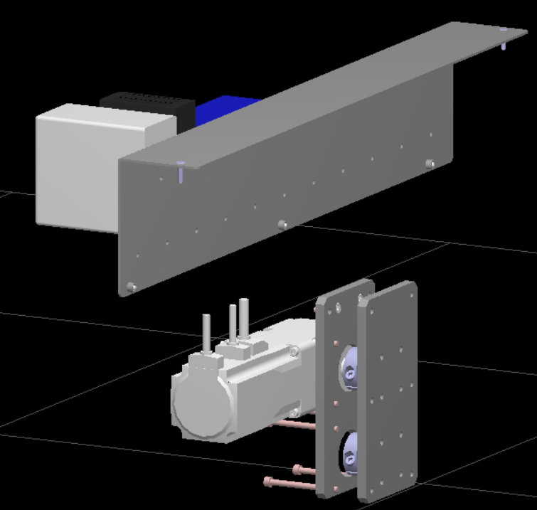
 |  | MISUMI | MVBLK-AMW-2MW-LMLEY |  | 1 | 9016 | 9016 |  |  | ■SETA0060-X02（ﾓｰﾀﾌﾟﾚｰﾄ)
 |  | ｵﾘｴﾝﾀﾙﾓｰﾀｰ | AZM66MK-FC20UA |  | 1 | 73247 | 73247 |  |  | ｵﾘｴﾝﾀﾙﾓｰﾀｰ
 |  | MISUMI | CSHSM-ST-M4-6 |  | 2 | 70 | 140 |  |  | FASTENING
 |  | MISUMI | CSHZ-ST-M5-55 |  | 4 | 41 | 164 |  |  | ﾛｯｶｸｱﾅﾂｷﾎﾞﾙﾄ ｾﾞﾝﾈｼﾞ
 |  | MISUMI | CSHZ-ST-M5-60 |  | 4 | 81 | 324 |  |  | ﾛｯｶｸｱﾅﾂｷﾎﾞﾙﾄ ｾﾞﾝﾈｼﾞ
 |  | MISUMI | SCB5-12 |  | 6 | 212 | 1272 |  |  | ﾈｼﾞ CB SCB BCB SBCB GUTB
 |  | MISUMI | SSTHWS15 |  | 1 | 4000 | 4000 |  |  | ｼｬﾌﾄﾎﾙﾀﾞ SSTHWS
 | I/O-MT用モーター (AZM66MK-FC20UA) 制御機器一式 | MISUMI | @ECHN-20190605-00048 |  | 1 | 8909 | 8909 |  | 数千円 | WEBﾊｰﾈｽ
 |  | MISUMI | 2M-3 |  | 1 | 313 | 313 |  |  | ACｺｰﾄﾞ
 |  | ｵﾘｴﾝﾀﾙﾓｰﾀｰ | AZD-K |  | 1 | 33900 | 33900 |  |  | ｽﾃｯﾋﾟﾝｸﾞ AZ
 |  | ｵﾘｴﾝﾀﾙﾓｰﾀｰ | CC030VZFBT |  | 1 | 8180 | 8180 |  |  | ｽﾃｯﾋﾟﾝｸﾞ ｹｰﾌﾞﾙ
 |  | MISUMI | MWI-COM-P10N10 |  | 1 | 3853 | 3853 |  |  | ｺﾓﾝﾀﾝｼﾀﾞｲ
 |  | MISUMI | PCX-10S50 |  | 1 | 4981 | 4981 |  |  | ﾀﾝｼﾀﾞｲ PCXｼﾘｰｽﾞ
 |  | MISUMI | S8VS-18024 |  | 1 | 17899 | 17899 |  |  | POWER SUPPLY
 |  | MISUMI | DNR274-200 |  | 2 | 500 | 1000 |  |  | ﾃﾞｨﾝﾚｰﾙ(DNR274)
 |  | MISUMI | MWI-COM-TB20 |  | 2 | 2779 | 5558 |  |  | ｺﾓﾝﾀﾝｼﾀﾞｲ
 |  | MISUMI | NEDJL-PS-SB-37-1.5 |  | 1 | 6005 | 6005 |  |  | DSUBﾊｰﾈｽ
 |  | MISUMI | MWS-DS37A-HT37 |  | 1 | 4570 | 4570 |  |  | ﾈｼﾞﾍﾝｶﾝｼｷﾀﾝｼﾀﾞｲ
 |  | MISUMI | 棒端子 |  | 1 |  | 0 |  | 数百円
 |  | MISUMI | DB-9SP |  | 2 | 168 | 336 |  |  | ｺﾈｸﾀ
 |  | MISUMI | DE-C8-J9-F11R |  | 2 | 328 | 656 |  |  | EMID-SUBｺﾈｸﾀ
 |  | MISUMI | WSSS8-5-5 |  | 3 | 190 | 570 |  |  | ｷﾝｿﾞｸﾜｯｼｬ SUS (WSSS)
 |  | MISUMI | MVSHM-3N02052018056-2MW-8BYU5 |  | 1 | 5690 | 5690 |  |  | ■SETA0060-Z04(ﾊﾞｯｸﾌﾟﾚｰﾄ)
 |  | ｵﾘｴﾝﾀﾙﾓｰﾀｰ | CC030VZFBT2 |  | 1 | 6590 | 6590 |  |  | ｽﾃｯﾋﾟﾝｸﾞ ｹｰﾌﾞﾙ | 2021-11-05

Sheet1
名古屋営業所用 制作治具の発注希望品と各個数

制作治具名称 | 希望個数 | Viewer画像より抜粋
井桁治具一式 | 1式
浸け置き治具 | 2式
eco-DUOプレート | 1枚
各種バルブ兼用 ツール板(バルブプレート) | 2式
eco-PEN450用 eco-PEN600用 各ホルダー治具 | 各1式
シリンジホルダ | 1式
SV35DAサイズ用 バルブホルダー (SS40077) | 1式
SV51サイズ用 バルブホルダー (SS40079) | 1式
I/O-MT用 ツールプレート一式 ツールプレート(SETA0041-13-A) 回転プレート(SETA0041-13-B) Shaft Support_SSTHWS15 TWTAS10-4-4 六角ボルト各種 | 1式 | 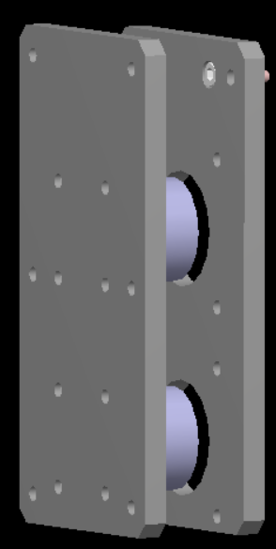
I/O-MT用モーター (AZM66MK-FC20UA) 制御機器一式 | 一式 | 